Ejercicio 1
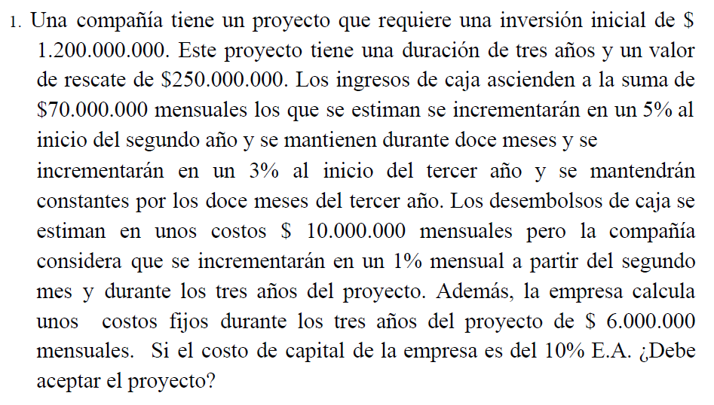
 |  |  |  |  | Características del proyecto:

 |  |  |  |  | Inversión inicial | $1,200,000,000
 |  |  |  |  | Duración | 36 | meses
 |  |  |  |  | Valor de rescate | $250,000,000
 |  |  |  |  | Ingresos de caja | $70,000,000
 |  |  |  |  | Incremento segundo año | 5%
 |  |  |  |  | Incremento tercer año | 3%
 |  |  |  |  | Costos desemboloso caja | $10,000,000
 |  |  |  |  | Incremento costos | 1%
 |  |  |  |  | Costos Fijos | $6,000,000
 |  |  |  |  | Costo de capital | 10% | E.A.

Mes | Inversión | Valor de rescate | Ingresos de caja | Costos desembolsos | Costos Fijos | FCN para el periodo | VP Flujo de caja neto
0 | $(1,200,000,000) | $- | $- | $- | $- | $(1,200,000,000) | $(1,200,000,000)
1 | $- | $- | $70,000,000.00 | $(10,000,000.00) | $(6,000,000) | $54,000,000.00 | $49,090,909.09
2 | $- | $- | $70,000,000.00 | $(10,100,000.00) | $(6,000,000) | $53,900,000.00 | $44,545,454.55
3 | $- | $- | $70,000,000.00 | $(10,201,000.00) | $(6,000,000) | $53,799,000.00 | $40,419,984.97
4 | $- | $- | $70,000,000.00 | $(10,303,010.00) | $(6,000,000) | $53,696,990.00 | $36,675,766.68
5 | $- | $- | $70,000,000.00 | $(10,406,040.10) | $(6,000,000) | $53,593,959.90 | $33,277,632.49
6 | $- | $- | $70,000,000.00 | $(10,510,100.50) | $(6,000,000) | $53,489,899.50 | $30,193,653.79
7 | $- | $- | $70,000,000.00 | $(10,615,201.51) | $(6,000,000) | $53,384,798.49 | $27,394,842.74
8 | $- | $- | $70,000,000.00 | $(10,721,353.52) | $(6,000,000) | $53,278,646.48 | $24,854,881.79
9 | $- | $- | $70,000,000.00 | $(10,828,567.06) | $(6,000,000) | $53,171,432.94 | $22,549,878.08
10 | $- | $- | $70,000,000.00 | $(10,936,852.73) | $(6,000,000) | $53,063,147.27 | $20,458,140.35
11 | $- | $- | $70,000,000.00 | $(11,046,221.25) | $(6,000,000) | $52,953,778.75 | $18,559,976.40
12 | $- | $- | $70,000,000.00 | $(11,156,683.47) | $(6,000,000) | $52,843,316.53 | $16,837,509.16
13 | $- | $- | $73,500,000.00 | $(11,268,250.30) | $(6,000,000) | $56,231,749.70 | $16,288,334.90
14 | $- | $- | $73,500,000.00 | $(11,380,932.80) | $(6,000,000) | $56,119,067.20 | $14,777,904.36
15 | $- | $- | $73,500,000.00 | $(11,494,742.13) | $(6,000,000) | $56,005,257.87 | $13,407,213.46
16 | $- | $- | $73,500,000.00 | $(11,609,689.55) | $(6,000,000) | $55,890,310.45 | $12,163,359.96
17 | $- | $- | $73,500,000.00 | $(11,725,786.45) | $(6,000,000) | $55,774,213.55 | $11,034,630.81
18 | $- | $- | $73,500,000.00 | $(11,843,044.31) | $(6,000,000) | $55,656,955.69 | $10,010,392.70
19 | $- | $- | $73,500,000.00 | $(11,961,474.76) | $(6,000,000) | $55,538,525.24 | $9,080,992.68
20 | $- | $- | $73,500,000.00 | $(12,081,089.50) | $(6,000,000) | $55,418,910.50 | $8,237,667.92
21 | $- | $- | $73,500,000.00 | $(12,201,900.40) | $(6,000,000) | $55,298,099.60 | $7,472,463.77
22 | $- | $- | $73,500,000.00 | $(12,323,919.40) | $(6,000,000) | $55,176,080.60 | $6,778,159.34
23 | $- | $- | $73,500,000.00 | $(12,447,158.60) | $(6,000,000) | $55,052,841.40 | $6,148,199.91
24 | $- | $- | $73,500,000.00 | $(12,571,630.18) | $(6,000,000) | $54,928,369.82 | $5,576,635.59
25 | $- | $- | $75,705,000.00 | $(12,697,346.49) | $(6,000,000) | $57,007,653.51 | $5,261,578.28
26 | $- | $- | $75,705,000.00 | $(12,824,319.95) | $(6,000,000) | $56,880,680.05 | $4,772,599.22
27 | $- | $- | $75,705,000.00 | $(12,952,563.15) | $(6,000,000) | $56,752,436.85 | $4,328,944.47
28 | $- | $- | $75,705,000.00 | $(13,082,088.78) | $(6,000,000) | $56,622,911.22 | $3,926,422.32
29 | $- | $- | $75,705,000.00 | $(13,212,909.67) | $(6,000,000) | $56,492,090.33 | $3,561,227.97
30 | $- | $- | $75,705,000.00 | $(13,345,038.77) | $(6,000,000) | $56,359,961.23 | $3,229,907.84
31 | $- | $- | $75,705,000.00 | $(13,478,489.15) | $(6,000,000) | $56,226,510.85 | $2,929,327.27
32 | $- | $- | $75,705,000.00 | $(13,613,274.04) | $(6,000,000) | $56,091,725.96 | $2,656,641.05
33 | $- | $- | $75,705,000.00 | $(13,749,406.79) | $(6,000,000) | $55,955,593.21 | $2,409,266.79
34 | $- | $- | $75,705,000.00 | $(13,886,900.85) | $(6,000,000) | $55,818,099.15 | $2,184,860.67
35 | $- | $- | $75,705,000.00 | $(14,025,769.86) | $(6,000,000) | $55,679,230.14 | $1,981,295.45
36 | $- | $250,000,000.00 | $75,705,000.00 | $(14,166,027.56) | $(6,000,000) | $305,538,972.44 | $9,883,936.53
 |  |  |  |  |  | VPN | $(667,039,406.67) | (Dados los flujos de caja del proyecto no debería aceptarlo)

 |  |  |  |  | VPN usando función de excel |  | $(667,039,406.67)

Ejercicio 2
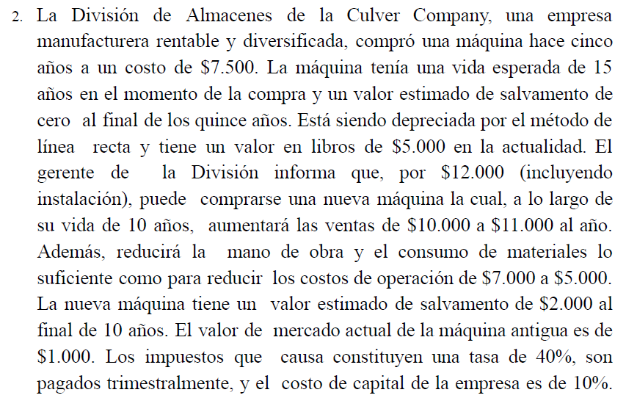
 |  |  |  |  | valor máquina 1 | $7,500
 |  |  |  |  | vida útil máquina 1 | 15 | años
 |  |  |  |  | valor de salvamento maq. 1 | 0 | después de 15 años
 |  |  |  |  | valor en libros actual maq. 1 | $5,000
 |  |  |  |  | valor máquina 2 | $12,000
 |  |  |  |  | vida útil máquina 2 | 10 | años
 |  |  |  |  | ventas máquina 1 | $10,000
 |  |  |  |  | ventas máquina 2 | $11,000
 |  |  |  |  | costos de operación máquina 1 | $7,000
 |  |  |  |  | costos de operación máquina 2 | $5,000
 |  |  |  |  | valor de salvamento maq. 2 | $2,000 | después de 10 años
 |  |  |  |  | valor de mercado máquina antigua | $1,000
 |  |  |  |  | tasa de impuestos (pagados trimestralmente) | 40%
 |  |  |  |  | costo de capital empresa | 10%
 |  |  |  |  | Duracion ambos proyectos | 10 | años

(Flujos de caja anuales) |  | Máquina Vieja | Máquina Nueva
Ingresos operacionales |  | $10,000.00 | $11,000.00
Depreciación |  | $(500.00) | $(1,000.00)
Costos operacionales |  | $(7,000.00) | $(5,000.00)
Utilidad operacional |  | $2,500.00 | $5,000.00
Ingresos no operacionales |  | 0 | 0
Gastos |  | 0 | 0
Utilidad antes de impuestos |  | $2,500.00 | $5,000.00
Impuesto |  | $(1,000.00) | $(2,000.00)
Utilidad neta |  | $1,500.00 | $3,000.00
Flujos no monetarios |  | $- | $-
Flujo de caja netos |  | $1,500.00 | $3,000.00

Proyecto 1: Máquina 1 |  |  |  | Proyecto 2: Máquina 2
Periodo | FCN para el periodo | VPN Flujo de Caja |  | Periodo | FCN para el periodo | VPN Flujo de Caja
0 | $- | $- |  | 0 | $(11,000.00)
1 | $1,500.00 | $1,363.64 |  | 1 | $3,000.00 | $2,727.27
2 | $1,500.00 | $1,239.67 |  | 2 | $3,000.00 | $24.79
3 | $1,500.00 | $1,126.97 |  | 3 | $3,000.00 | $3,000.00
4 | $1,500.00 | $1,024.52 |  | 4 | $3,000.00 | $3,000.00
5 | $1,500.00 | $931.38 |  | 5 | $3,000.00 | $3,000.00
6 | $1,500.00 | $846.71 |  | 6 | $3,000.00 | $3,000.00
7 | $1,500.00 | $769.74 |  | 7 | $3,000.00 | $3,000.00
8 | $1,500.00 | $699.76 |  | 8 | $3,000.00 | $3,000.00
9 | $1,500.00 | $636.15 |  | 9 | $3,000.00 | $3,000.00
10 | $1,500.00 | $578.31 |  | 10 | $3,000.00 | $3,000.00
 | VPN | $9,216.85 |  |  | VPN | $26,752.07
 | VPN formula excel | $9,216.85 |  |  | VPN formula excel | $7,433.70

